B - Infraestructura
 |  |  | GESTIÓN DOCUMENTAL |  |  |  |  |  |  |  |  |  |  |  |  |  |  |  |  | POLICÍA NACIONAL
Código:1GD-FR-0020
Fecha: 09/07/2025 |  |  | DIAGNÓSTICO INTEGRAL PARA LOS ARCHIVOS DE LA POLICÍA NACIONAL
Versión: 1
CONTINUIDAD DIAGNÓSTICO INTEGRAL PARA LOS ARCHIVOS DE LA POLICÍA NACIONAL

B. INFRAESTRUCTURA
ASPECTOS A TENER EN CUENTA
Los edificios y locaciones destinados como sedes de archivos, deberán cumplir con las condiciones de edificación, almacenamiento, medio ambiental, de seguridad y de mantenimiento que garanticen la adecuada conservación de los acervos documentales (Acuerdo 049 del 05/05/2000 "Por el cual se desarrolla el artículo 61 del capítulo 7º de conservación documentos el reglamento general de archivos sobre "condiciones de edificios y locales destinados a archivos").

B1. DATOS GENERALES Y UBICACIÓN DEL DEPÓSITO DE ARCHIVO
Fecha de Construcción |  |  |  |  |  | Acto Administrativo de construcción |  |  |  | Condición Legal del Bien Inmueble |  | Ubicación Geográfica |  |  |  |  |  |  |  |  | Ubicación específica
Día |  | Mes |  | Año |  |  |  |  |  |  |  | Zona |  |  | Punto cardinal |  |  | Unidad Administrativa
 |  |  |  | 1999 |  | GS-2025-019865-DECAS |  |  |  | Propio (Institución) |  | Urbana |  |  | Nororiente |  |  | Barrio |  |  | En la sede principal de la unidad (Interna)
B.2 ESTADO DE LA EDIFICACIÓN
Estado de la Construcción |  |  |  |  |  | Niveles de la Edificación |  | Nivel de Ubicación del Archivo |  | Servicios Básicos |  |  | Inmediaciones / áreas colindantes |  |  |  | Situaciones de Riesgo Detectadas
Construida |  |  |  |  |  | Uno |  | Uno |  | Luz, Agua, Alcantarillado, Internet |  |  | Armerillos, Almacén de Intendencia |  |  |  | Filtraciones de Agua
B.3 CONDICIONES TÉCNICAS MÍNIMAS EXIGIDAS
Área Administrativa |  |  |  | Zona de Consulta |  |  |  | Depósitos Documentales |  |  | Laboratorio de Microfilmación |  |  |  | Laboratorio de Digitalización |  |  |  | Zona Cuarentena (Biodeterioro)
Interno y Externo | Área en m² |  |  |  | Área en m² |  |  | Interno | Área en m² |  | No Aplica | Área en m² |  |  | No Aplica | Área en m² |  |  | No Aplica | Área en m²
 | 12 |  |  |  | No hay area destinada para consulta |  |  |  | 132 |  |  | No hay area destinada para microfilamacion |  |  |  | No hay area destinada para microfilamacion |  |  |  | No hay area destinada para microfilamacion
Las diferentes áreas se encuentran aisladas |  |  |  |  |  |  | No | Número de Depósitos Documentales |  |  |  |  |  | 2 | Total de m² asignados |  |  |  |  |  |  |  | 132
ESTANTERÍA / ARCHIVADORES, SEÑALÉTICA Y SISTEMA DE ILUMINACIÓN
Estantería |  | Clase y Altura |  |  |  |  |  | Sistema de Iluminación |  | Existencia de Luz |  |  |  |  | Señalética, rutas de evacuación, plan de contingencia frente a desastres |  | El Archivo de la Unidad cuenta con sistema de señalización
 |  | Archivadores Rodantes con 2,20 metros de altura |  |  |  |  |  |  |  | Artificial |  |  |  |  |  |  | Orientadoras, Informativas |  |  |  |  |  |  | Aire Acondicionado
 |  | Longitud |  |  |  |  |  |  |  | Sistema Utilizado |  |  |  |  |  |  | Se cuenta con plan de emergencia y contingencia |  |  |  |  |  |  | Deshumificador
 |  | Estantería de menos de 100 metros de longitud |  |  |  |  |  |  |  | Incandescente |  |  |  |  |  |  | Si |  |  |  |  |  |  | Extractor
 |  | Capacidad de soportar peso |  |  |  |  |  |  |  | Intensidad e impacto |  |  |  |  |  |  | Rutas de evacuación y salidas de emergencia |  |  |  |  |  |  | Extractor Eléctrico
 |  | Cada bandeja no soporta un peso de 100 kg / mt lineal |  |  |  |  |  |  |  | Radiación visible lumínica menor o igual a 100 lux. |  |  |  |  |  |  | El Archivo cuenta con dos salidas debidamente señalizadas |  |  |  |  |  |  | Humificador
SISTEMA DE VENTILACIÓN Y CONDICIONES AMBIENTALES |  |  |  |  |  |  |  |  |  |  |  |  |  |  |  |  |  |  |  |  |  |  |  | Luxómetro
Ventilación |  | Clase de Ventilación |  |  |  |  |  | Los depósitos cuentan con sistemas de regulación ambiental |  | Condiciones Ambientales |  |  |  |  | Mantenimiento y Limpieza |  | Área Administrativa |  |  |  |  |  |  | Termohigrómetro
 |  | Natural y artificial |  |  |  |  |  |  |  | Control, regulación y verificaión de Humedad Relativa, Temperatura |  |  |  |  |  |  | Diario |  |  |  |  |  |  | Ventiladores
 |  | Sistema de Ventilación Artificial |  |  |  |  |  |  |  | De no aplicarse ningún sistema, escoja el motivo |  |  |  |  |  |  | Área de Consulta y Depósitos |  |  |  |  |  |  | Todos los anteriores
 |  | Aire acondicionado, Ventiladores |  |  |  |  |  |  |  |  |  |  |  |  |  |  | Diario |  |  |  |  |  |  | Aire Acondicionado - Deshumificador
 |  | Sistema de Ventilación Naturales |  |  |  |  |  |  |  | Nombre los equipos existentes en el depósito documental ( aire acondicionado, Deshumificador, Extractor, Extractor eléctrico, Humificador, Luxómetro, Termohigrómetro, Ventiladores |  |  |  |  |  |  | Laboratorios de Digitalización y Microfilmación |  |  |  |  |  |  | Aire Acondiconado - Humificador
 |  | Puertas |  |  |  |  |  |  |  | aires acondicionados, deshumificador, Luxómetro, Termohigrómetro y Ventiladores |  |  |  |  |  |  | No Aplica |  |  |  |  |  |  | Aire Acondicioando - Luxómetro
B.4 SISTEMA DE SEGURIDAD |  |  |  |  |  |  |  |  |  |  |  |  |  |  |  |  |  |  |  |  |  |  |  | Aire Acondiconado - Termohoigrómetro
Circuito Cerrado de Televisión |  |  | Fecha último mantenimiento |  | Sistema Biométrico |  |  | Fecha último mantenimiento |  | Alarma contra robos |  | Fecha último mantenimiento |  | Sistema Contra Incendios (Detención y Extinción) |  |  | Fecha último mantenimiento |  | Seguridad Policial |  |  | Cantidad personal por turno |  | Aire Acondicionado - Ventiladores
No |  |  | DD-MM-AAAA |  | No |  |  | DD-MM-AAAA |  | No |  | DD-MM-AAAA |  | No |  |  | DD-MM-AAAA |  | Si |  |  | Base del comando DECAS |  | Deshumificador - Extractor
B.5 ELEMENTOS Y EQUIPOS ASIGNADOS AL GRUPO DE GESTIÓN DOCUMENTAL Y DEPÓSITOS DOCUMENTALES |  |  |  |  |  |  |  |  |  |  |  |  |  |  |  |  |  |  |  |  |  |  |  | Deshumificador - Extractor eléctrico
Elementos |  |  |  |  | Cantidad | Fecha último mantenimiento o calibración |  |  | Elementos |  |  |  |  | Cantidad | Equipos |  |  |  |  | Cantidad | Fecha último mantenimiento o calibración |  |  | Deshumificador - Luxómetro
Cuenta con extintores CO2 |  |  |  |  | 4 | 21 | 11 | 2025 | Puestos de Trabajo |  |  |  |  | 3 | Termohigrómetros |  |  |  |  | 4 | 5 | 11 | 2025 | Deshumificador - Termohigrometro
Cuenta con extintores Multipropósito |  |  |  |  | 6 | 21 | 11 | 2025 | Teléfonos |  |  |  |  | 0 | Deshumidificadores / Humidificadores |  |  |  |  | 1 | 3 | 12 | 2025 | Deshumificador - ventiladores
Cuenta con extractores de aire |  |  |  |  | 0 | DD | MM | AAAA | Unidades de Conservación (Cajas) |  |  |  |  | 2865 | Equipos de Microfilmación |  |  |  |  | 0 | DD | MM | AAAA | Extractor - Humificador
Cuenta con sensores de movimiento: |  |  |  |  | 0 | DD | MM | AAAA | Unidades de Conservación (Carpetas) |  |  |  |  | 14020 | Equipos de digitalización (Escáneres) |  |  |  |  | 0 | DD | MM | AAAA | Extractor - Luxómetro
Otros |  |  |  |  | NO | DD | MM | AAAA | Equipos de Cómputo |  |  |  |  | 3 | Impresoras- fotocopiadoras |  |  |  |  | 1 | 20 | 10 | 2025 | Extractor Termohigrómetro
Cuáles? |  |  |  |  |  |  |  |  |  |  |  |  |  |  |  |  |  |  |  |  |  |  |  | Extractor Ventiladores
EVIDENCIA FOTOGRÁFICA |  |  |  |  |  |  |  |  |  |  |  |  |  |  |  |  |  |  |  |  |  |  |  | Extractor -eléctrico Humificador
ANEXAR REGISTRO FOTOGRÁFICO QUE DEN CUENTA DE LAS CONDICIONES TÉCNICAS MÍNIMAS QUE PRESENTA LA ESTRUCTURA DEL ARCHIVO, EQUIPAMIENTO Y MOBILIARIO, ESTANTERÍA, SEÑALÉTICA Y SEGURIDAD, LAS ÁREAS COLINDANTES Y EL ESTADO DE LA INFORMACIÓN ADMINISTRADA POR LA UNIDAD |  |  |  |  |  |  |  |  |  |  |  |  |  |  |  |  |  |  |  |  |  |  |  | Extractor eléctrico- Luxómetro
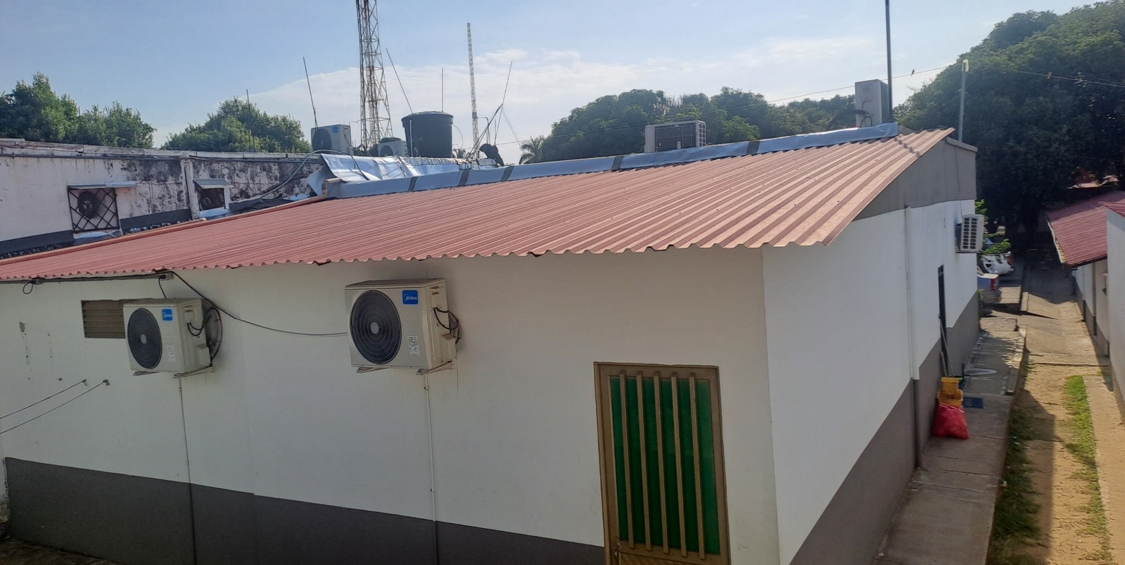
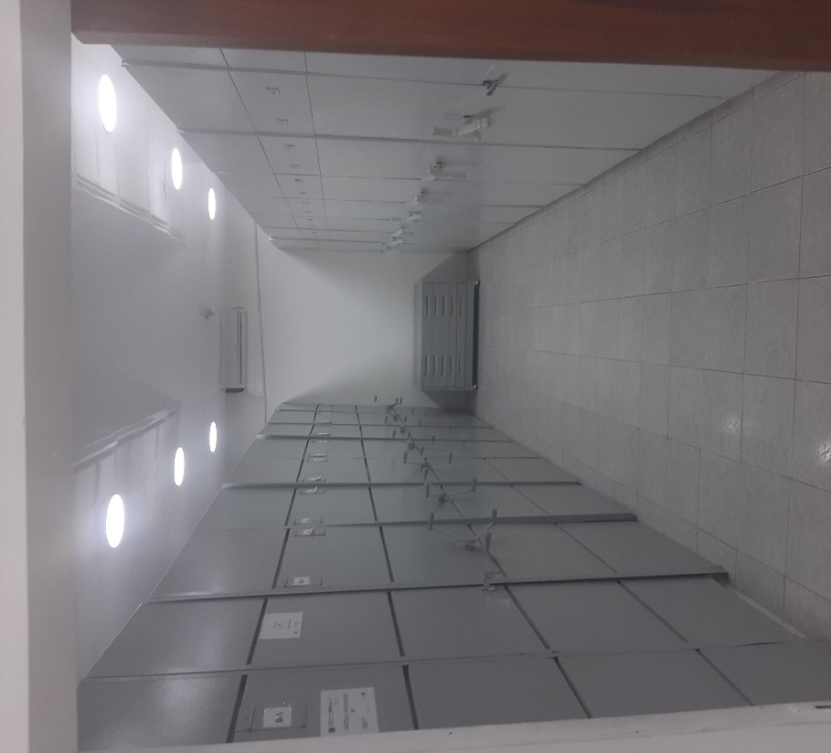
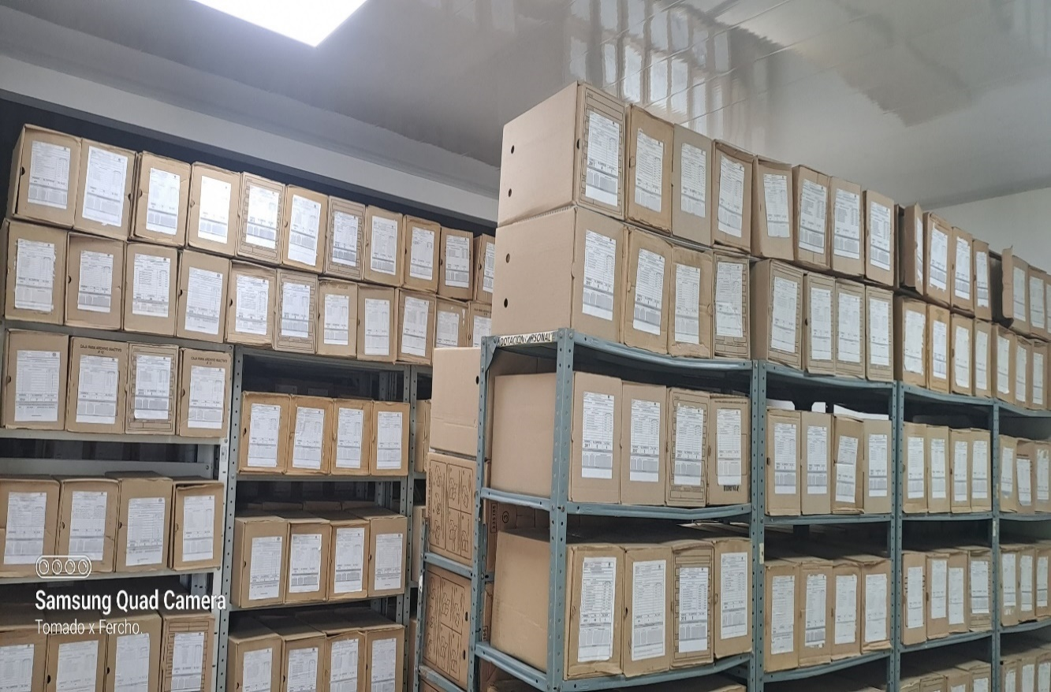
 |  |  |  |  |  |  |  |  |  |  |  |  |  |  |  |  |  |  |  |  |  |  |  | Extractor eléctrico - Termohigrómetro
 |  |  |  |  |  |  |  |  |  |  |  |  |  |  |  |  |  |  |  |  |  |  |  | Extractor eléctrico - Ventiladores
 |  |  |  |  |  |  |  |  |  |  |  |  |  |  |  |  |  |  |  |  |  |  |  | Humificador - Luxómetro
 |  |  |  |  |  |  |  |  |  |  |  |  |  |  |  |  |  |  |  |  |  |  |  | Humificador - Termohigrómetro
 |  |  |  |  |  |  |  |  |  |  |  |  |  |  |  |  |  |  |  |  |  |  |  | Humificador - Ventiladores
 |  |  |  |  |  |  |  |  |  |  |  |  |  |  |  |  |  |  |  |  |  |  |  | Aire Acondicionado - Deshumificador - Humificador
 |  |  |  |  |  |  |  |  |  |  |  |  |  |  |  |  |  |  |  |  |  |  |  | Aire Acondiconado - Humificador -
 |  |  |  |  |  |  |  |  |  |  |  |  |  |  |  |  |  |  |  |  |  |  |  | Aire Acondicioando - Luxómetro
 |  |  |  |  |  |  |  |  |  |  |  |  |  |  |  |  |  |  |  |  |  |  |  | Aire Acondiconado - Termohoigrómetro
 |  |  |  |  |  |  |  |  |  |  |  |  |  |  |  |  |  |  |  |  |  |  |  | Aire Acondicionado - Ventiladores

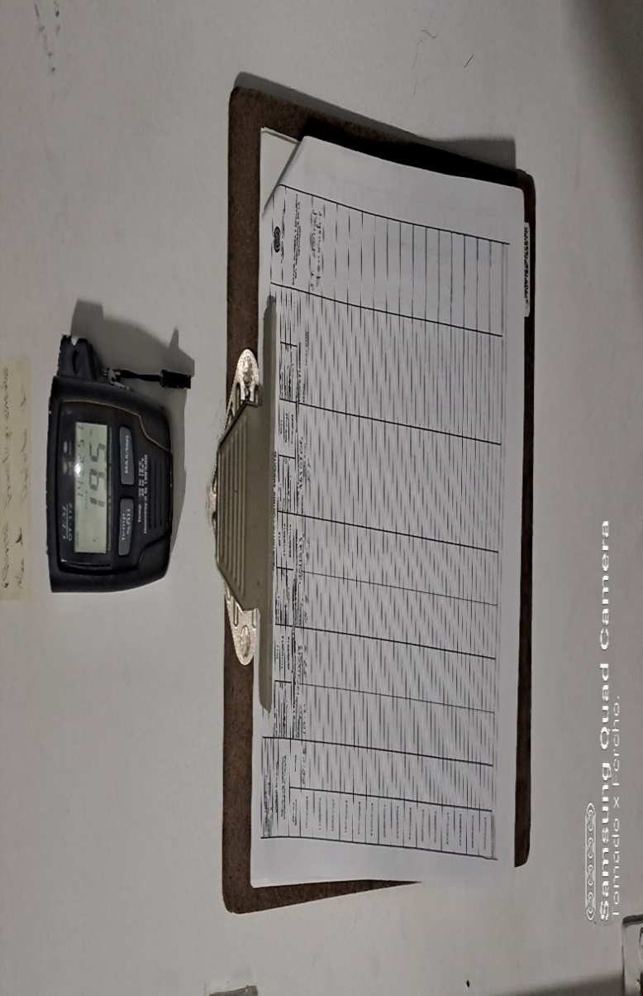

Fecha de Elaboración |  |  |  | 13 | 2 | 2026 |  | Fecha de Elaboración |  |  | 13 | 2 | 2026 |  |  |  |  | VISTO BUENO JEFE DE LA UNIDAD
Diagnóstico Elaborado por: |  |  |  |  |  |  |  | Jefe Grupo de Gestión Documental o quien haga sus veces |  |  |  |  |  |  | Jefe o Comandante de Unidad
 |  |  |  | Grado Nombres y Apellidos |  |  |  |  |  |  | Grado Nombres y Apellidos |  |  |  |  |  |  | Grado Nombres y Apellidos

Firma |  |  |  |  |  |  |  | Firma |  |  |  |  |  |  | Firma

D - Sistema Integrado de C -SIC
CONTINUIDAD DIAGNÓSTICO INTEGRAL PARA LOS ARCHIVOS DE LA POLICÍA NACIONAL

D. SISTEMA INTEGRADO DE CONSERVACIÓN-SIC
1. PLAN DE CONSERVACIÓN DOCUMENTAL
1. Programas |  |  |  |  | Clase de Archivo |  | Actividad |  | Evidencia |  | periodicidad |  | Observaciones
1. Capacitación y sensibilización del personal |  |  |  |  | Archivo Central |  | Se socializa el proceso de Gestión Documental, los viernes de doctina a todos los funcionarios del DECAS en atención a la Guía 1GD-GU-0004 - Organización de Archivos, Guía 1GD-GU-0006 “Sistema Integrado de Conservación–SIC”, sobre procedimientos, guías, formatos asociados al PDG, resolución 04345 del 20/12/2024, instructivo 001 JESEP GUGED 25-01-2024. |  | Se realiza instrucción sobre el uso del gestor de contenidos policiales "GEPOL" resolución 01000 de 31/03/2021. “por la cual se implementa el sistema de información gestor de documentos policiales "GEPOL” al personal del departamento de Policía Casanare quedando soportado mediante Acta electrónica No. AC-2026-001580-DECAS. |  | Trimestral |  | Programa de cumplimiento trimestral según la Guia 1GD-GU-0006 SISTEMA INTEGRADO DE CONSERVACION-SIC
2. Inspección y mantenimiento de sistemas de almacenamiento e instalaciones físicas |  |  |  |  | Archivo Central |  | Verificar en materia de Infraestructura física si se encuentra en buen estado, desarrollar actividades de verificación al archivador rodante para realizar el mantenimiento ajustando las cadenas del mismo, inspeccionar las estanterías con el fin de que no presenten fisuras o cualquier tipo de irregularidad que ponga en riesgo el material documental. |  | Se realizó la verificación de la infraestructura física del archivo, confirmando que se encuentra en buen estado; adicionalmente, se efectuó el mantenimiento preventivo del archivador rodante ajustando sus cadenas para asegurar su adecuado funcionamiento, y se inspeccionaron las estanterías para comprobar que no presentaran fisuras ni irregularidades que pudieran poner en riesgo el material documental quedando soportado mediante comunicacion oficial No. GS-2025-117058-DECAS. |  | Semestral |  | Programa de cumplimiento semestral según la Guia 1GD-GU-0006 SISTEMA INTEGRADO DE CONSERVACION-SIC
3. Saneamiento ambiental: desinfección, desratización y desinsectación |  |  |  |  | Archivo Central |  | Realizar fumigación a las bodegas del archivo central del Departamento de Policía Casanare |  | Se realiza fumigación a las bodegas del archivo central DECAS el día 07 de noviembre de 2025 con contrato Nro. 21-9-10007-25, la empresa de Gestión Ambiental y Fumigaciones Orinoquia "Prestación del servicio de fumigación a todo costo para instalaciones policiales del Departamento de Policía Casanare |  | Semestral |  | Programa de cumplimiento semestral según la Guia 1GD-GU-0006 SISTEMA INTEGRADO DE CONSERVACION-SIC
4. Monitoreo y control de condiciones ambientales |  |  |  |  | Archivo Central |  | Se ha evaluado y controlado el entorno climatico y microclimatico realizando los registros de mediciones de control ambiental, lo cual se adelanta en forma diaria y tres veces por día monitoreando la temperatura y humedad relativa del ambiente del Archivo Central del Departamento de Policia Casanare |  | Diligenciamiento de la planilla 1GD-FR-0015 REGISTRO DE CONTROL AMBIENTAL- donde se presenta un informe análisis de la fluctuación tabulada quedando soportado mediante comunicación oficial electrónica No. GS-2026-012830-DECAS. |  | Mensual |  | Programa de cumplimiento mensual según la Guia 1GD-GU-0006 SISTEMA INTEGRADO DE CONSERVACION-SIC
5. Almacenamiento y re-almacenamiento |  |  |  |  | Archivo Central |  | Se han realizado en el archivo central actividades correctivas de las unidades de conservación que presenten un desgaste o deterioro |  | Se proyecta informe de actividades semestral anexando acta al finalizar el mes de la presente vigencia GS-2025-117058-DECAS |  | Semestral |  | Programa de cumplimiento semestral según la Guia 1GD-GU-0006 SISTEMA INTEGRADO DE CONSERVACION-SIC
6. Prevención de emergencias y atención de desastres. |  |  |  |  | Archivo Central |  | Se elaboro el plan de atención de emergencias del archivo central del Departamento de Policia |  | Plan actualizado de atención de emergencias del archivo central quedando soportada mediante acta electrónica No. AC-2025-036913-DECAS del Departamento de Policia Casanare. |  | Anual |  | Programa de cumplimiento trimestral según la Guia 1GD-GU-0006 SISTEMA INTEGRADO DE CONSERVACION-SIC
2. PLAN DE PRESERVACIÓN DIGITAL
2. Plan |  |  |  |  | Clase de Archivo |  | Actividad |  | Evidencia |  | periodicidad |  | Observaciones
1. Preservación digital a largo plazo |  |  |  |  | Archivo Central |  | Almacenamiento en servidor del comando del departamento. DIRECCION 172.26.23.24 |  | 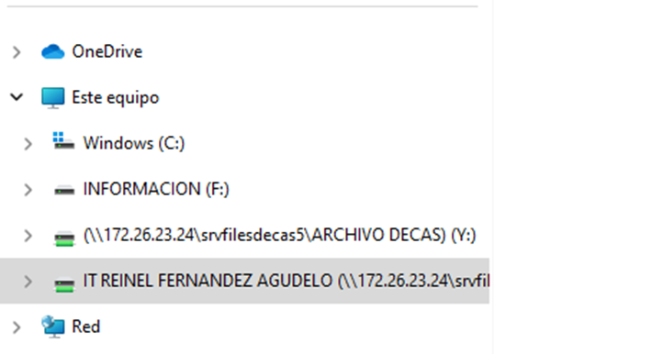 servidor |  | Anual |  | La informacion elaborada por la ofcina de gestion documental durante la vigencia, se traslada al servidor una vez termina la vigencia.

EVIDENCIA FOTOGRÁFICA
SE ANEXA REGISTRO FOTOGRÁFICO QUE DEN CUENTA DE LAS CONDICIONES DE ORGANIZACIÓN, ADMINISTRACIÓN, CUSTODIA Y CONSERVACIÓN DE LOS ACERVOS DOCUMENTALES
Plan de conservación de documental

Fecha de Elaboración |  | 13 | 2 | 2026 |  | Fecha de Elaboración |  | 13 | 2 | 2026 | VISTO BUENO JEFE DE LA UNIDAD
Diagnóstico Elaborado por: |  |  |  |  |  | Jefe Grupo de Gestión Documental o quien haga sus veces |  |  |  |  | Jefe o Comandante de Unidad
 | Grado Nombres y Apellidos |  |  |  |  |  | Grado Nombres y Apellidos |  |  |  |  | Grado Nombres y Apellidos

Firma |  |  |  |  |  | Firma |  |  |  |  | Firma

